상품제안서
프라다 네비 양장 엣지밴드 다이어리 | 상품코드: S44147

 |  |  |  |  |  |  | 02-713-8555 | www.synergygift.co.kr
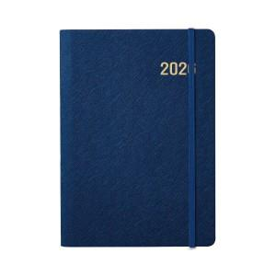

【상세/제작정보】

【인쇄/포장옵션】 | 불박, 금박, 은박 / 포장불가능

【공급단가】 | 수량 | 50~ | 200~ | 500~ | 1,000~ | 3,000~
*VAT별도 | 25절 | 8,190원 | 7,740원 | 7,370원 | 7,180원 | 7,050원
 | 32절 | 7,930원 | 7,500원 | 7,130원 | 6,950원 | 6,830원
 | 별절 | 8,060원 | 7,620원 | 7,250원 | 7,060원 | 6,940원

【상품 URL】 | https://www.synergygift.co.kr:443/src/goods_detail.php?gdno=44147

